Yeni Filmler
YENİ FİLMLER
2026-07-31

FİLM | TÜR | YÖNETMEN | OYUNCULAR | KONUSU | GÖRSEL
Örümcek Adam: Yepyeni Bir Gün | Macera, Fantastik, Aksiyon | Destin Daniel Cretton | Tom Holland, Zendaya , Sadie Sink | Film, kendini sevdiklerinin hafızasından gönüllü olarak silmek zorunda kalan Peter'ın , artık kimsenin gerçek kimliğini bilmediği New York sokaklarında tek başına suçla savaşırken, yaşamaya başladığı fiziksel değişimle boğuşmasını anlatıyor. | 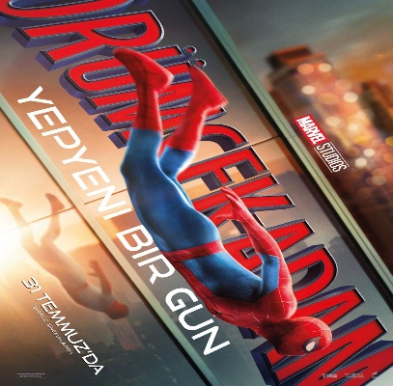
Melodi ve Neşeli Notalar | Animasyon | Mustafa Nebi Filik |  | Melodi ve Efe, İstanbul’da okuyan iki yakın arkadaştır. Okulun sevilen müzik öğretmenlerinin ayrılacağını öğrenmeleriyle, bu durumu değiştirebilecek tek fırsatın Büyük İstanbul Müzik Yarışması olduğunu keşfederler. mücadele verir. Bu hikâye, müziğin birleştirici gücünü ve dostluğun dönüştürücü etkisini anlatan bir şehir masalıdır. | 
Özgür Kedi Scotty | Animasyon | Mohammad Pirzadi |  | Sokaklarda yalnız yaşamaya alışkın olan Scotty'nin , hayatına aniden giren ev kedisi Katie ile birlikte şehrin sokaklarında çıktığı yolculuk ve bu süreçte aidiyet duygusunu sorgulaması anlatılır. | 
Modi: Deliliğin Kanadında Üç Gün | Komedi, Dram | Johnny Depp | Riccardo Scamarcio, Antonia Desplat, Bruno Gouery | 916 yılında savaşın gölgesindeki Paris’te geçen film, arkadaşlarının ona verdiği isimle Modi ” olarak tanınan Amedeo Modigliani’nin hayatındaki baş döndürücü yetmiş iki saati takip ediyor. | 